画面遷移図
画面遷移図 | システム名称 | タイムレコーダー | 機能ID | TR000000
 | バージョン | 1.0 | 機能名称 | タイムレコーダー

勤怠履歴
参照画面

ログイン画面
入出時間
登録画面

外出理由
登録画面

画面
帳票
処理
出力
ファイル
入力
ファイル
凡例

ログイン画面_画面レイアウト
画面レイアウト | システム名称 | タイムレコーダー | 機能ID | TR010102
 | バージョン | 1.0 | 機能名称 | ログイン画面

レイアウト

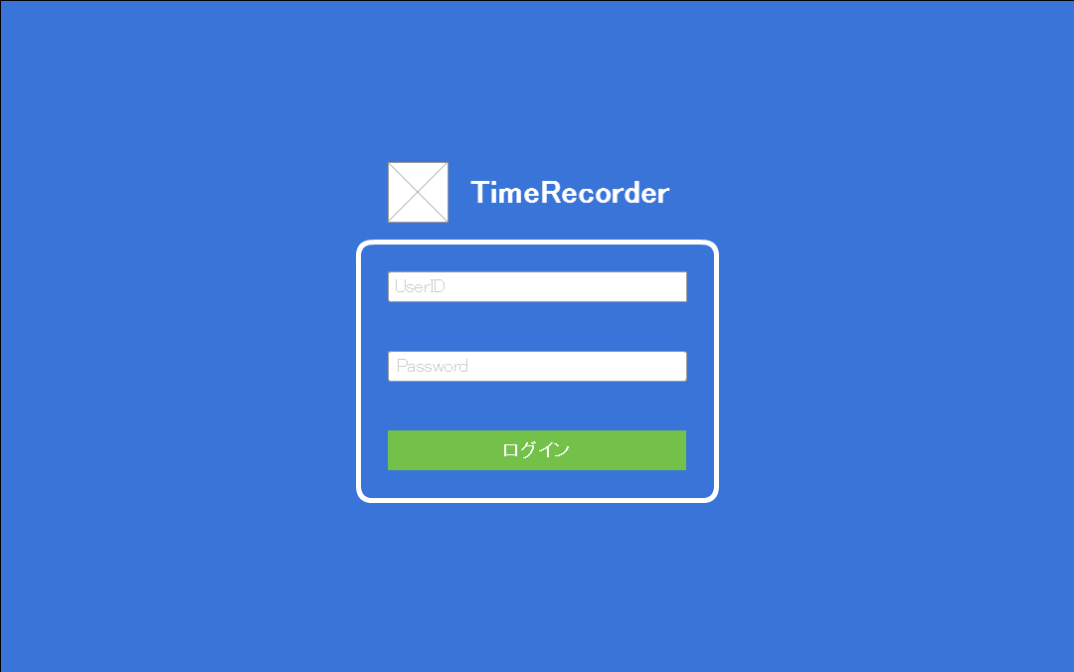

#1

#2

#3

#4

ユーザーID、または、パスワードが間違っています
#5

入出時間登録画面_画面レイアウト
画面レイアウト | システム名称 | タイムレコーダー | 機能ID | TR020102
 | バージョン | 1.0 | 機能名称 | 入出時間登録画面

レイアウト
#1

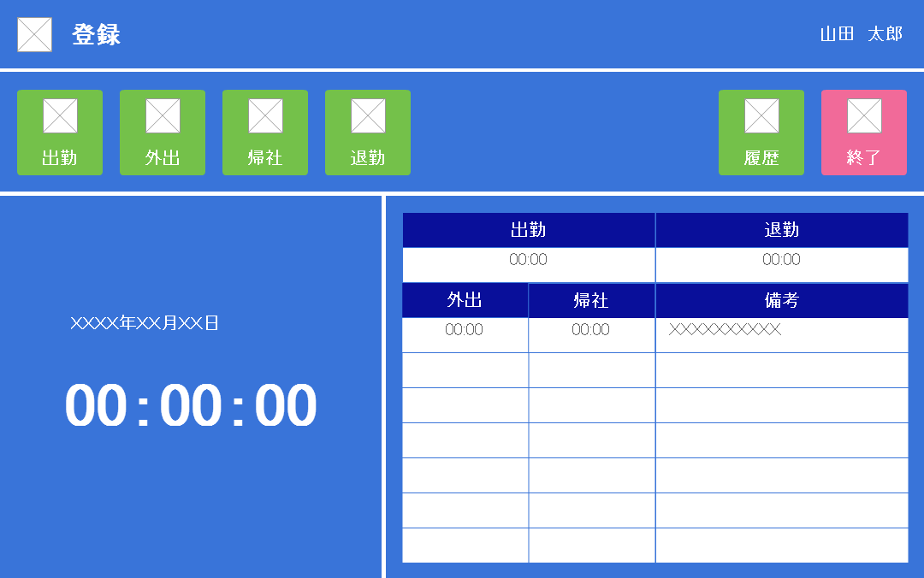
#2

#3
#4
#5
#6
#7
#8

#11
#12

#9
#13
#14
#15

#10

外出理由登録画面_画面レイアウト
画面レイアウト | システム名称 | タイムレコーダー | 機能ID | TR020105
 | バージョン | 1.0 | 機能名称 | 外出理由登録画面

レイアウト

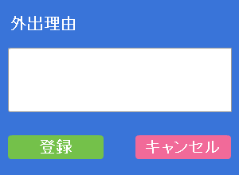

#1

#2
#3

勤怠履歴参照画面_画面レイアウト
画面レイアウト | システム名称 | タイムレコーダー | 機能ID | TR020202
 | バージョン | 1.1 | 機能名称 | 勤怠履歴参照画面

レイアウト
#1

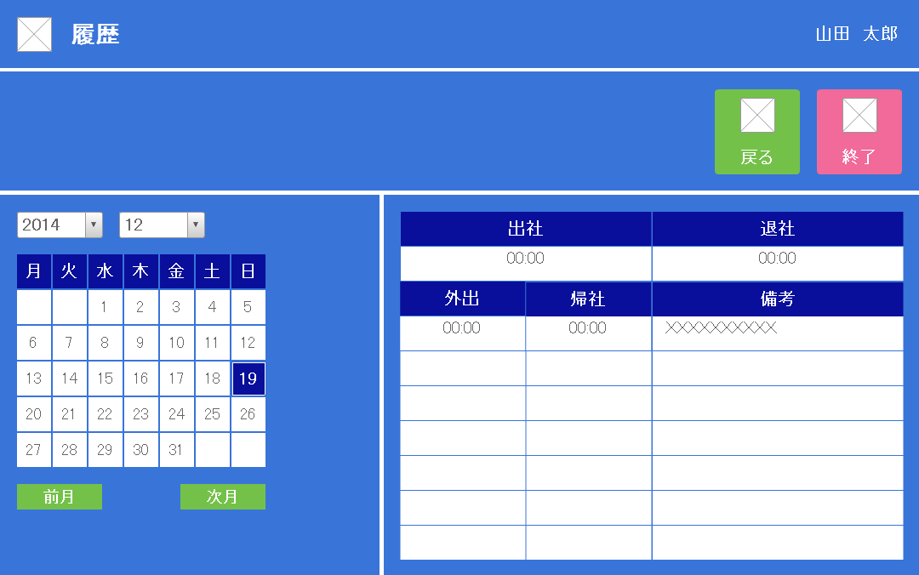
#2

#3
#4

#5
#6

#10
#11
#7

#12
#13
#14

#8
#9

